Figure 2
Figure 2 - Évolution 2009/2019 du nombre d'élèves par classe selon le secteur

 | 2009 | 2010 | 2011 | 2012 | 2013 | 2014 | 2015 | 2016 | 2017 | 2018 | 2019
Public | 23.7 | 23.7 | 23.8 | 23.8 | 23.9 | 23.9 | 23.9 | 23.8 | 23.4 | 22.9 | 22.5
Privé | 24.4 | 24.3 | 24.7 | 24.7 | 24.7 | 25.0 | 25.2 | 25.4 | 25.4 | 25.3 | 25.1
Public + Privé | 23.7 | 23.8 | 23.9 | 23.9 | 24.0 | 24.0 | 24.0 | 24.0 | 23.7 | 23.2 | 22.8

 | Champ : France métropolitaine + DOM, écoles publiques et privées sous contrat. Hors ULIS.
 | Source : MENJ-DEPP, base Diapre (rétropolé à partir de la BCP pour les années 2009 à 2012).
 | Réf. : Note d'information, n°19.47 © DEPP

Figure 3
Figure 3 - Évolution 2009/2019 du nombre d'élèves par classe selon le secteur et le niveau

 |  | 2009 | 2010 | 2011 | 2012 | 2013 | 2014 | 2015 | 2016 | 2017 | 2018 | 2019
Public | Préélémentaire | 24.5 | 24.6 | 24.8 | 24.8 | 24.8 | 24.7 | 24.5 | 24.3 | 24.1 | 24.1 | 23.8
 | Élémentaire | 23.1 | 23.2 | 23.1 | 23.3 | 23.3 | 23.4 | 23.5 | 23.5 | 23.0 | 22.3 | 21.7
Privé | Préélémentaire | 25.0 | 25.1 | 25.3 | 25.3 | 25.3 | 25.5 | 25.8 | 25.9 | 25.9 | 25.7 | 25.5
 | Élémentaire | 24.0 | 24.0 | 24.4 | 24.4 | 24.4 | 24.7 | 24.9 | 25.1 | 25.1 | 25.1 | 24.9

 |  |  |  |  |  |  |  |  |  |  | 1.0
 |  |  |  |  |  |  |  |  |  |  | 3.2

 |  | Champ : France métropolitaine + DOM, écoles publiques et privées sous contrat. Hors ULIS.
 |  | Source : MENJ-DEPP, base Diapre (rétropolé à partir de la BCP pour les années 2009 à 2012).
 |  | Réf. : Note d'information, n°19.47 © DEPP

Figure 5a
Figure 5 - Nombre d'élèves par classe selon le niveau et le département | departement | dep_lib | esurc_preel
a- Préélémentaire | 001 | AIN | 24.362687577
 | 002 | AISNE | 22.577450213
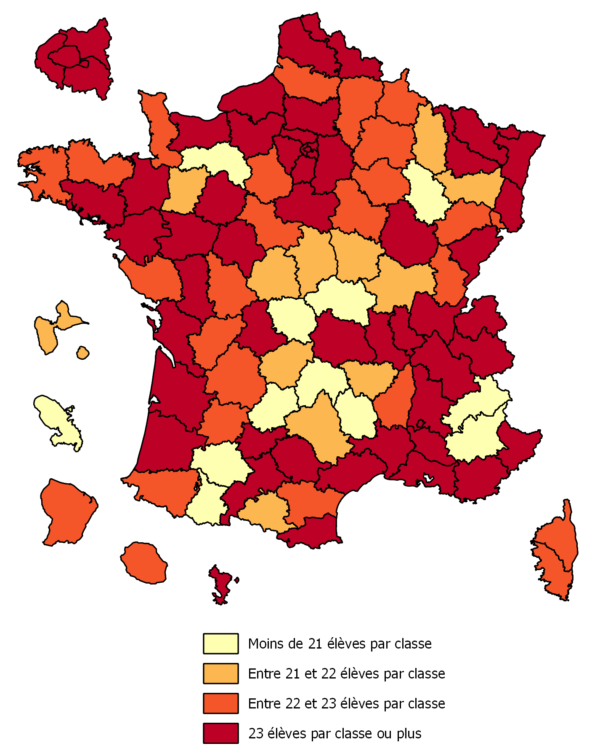
 | 003 | ALLIER | 20.723117492
 | 004 | ALPES DE HTE PROVENCE | 20.461000557
 | 005 | HAUTES ALPES | 20.564929324
 | 006 | ALPES MARITIMES | 25.437436617
 | 007 | ARDECHE | 22.905861172
 | 008 | ARDENNES | 22.092436691
 | 009 | ARIEGE | 21.182365131
 | 010 | AUBE | 22.953989484
 | 011 | AUDE | 22.434724429
 | 012 | AVEYRON | 21.518616888
 | 013 | BOUCHES DU RHONE | 25.3413011
 | 014 | CALVADOS | 23.399804896
 | 015 | CANTAL | 16.823508094
 | 016 | CHARENTE | 22.470101028
 | 017 | CHARENTE MARITIME | 23.556443311
 | 018 | CHER | 21.952226594
 | 019 | CORREZE | 21.689882279
 | 021 | COTE D'OR | 23.437479789
 | 022 | COTES D'ARMOR | 22.246991291
 | 023 | CREUSE | 18.028376261
 | 024 | DORDOGNE | 22.258366238
 | 025 | DOUBS | 23.436509633
 | 026 | DROME | 23.348980601
 | 027 | EURE | 23.004829876
 | 028 | EURE ET LOIR | 22.930496106
 | 029 | FINISTERE | 22.05423138
 | 030 | GARD | 23.528191821
 | 031 | HAUTE GARONNE | 25.441512538
 | 032 | GERS | 20.471443631
 | 033 | GIRONDE | 24.683153168
 | 034 | HERAULT | 24.824680272
 | 035 | ILLE ET VILAINE | 23.958291908
 | 036 | INDRE | 21.856211788
 | 037 | INDRE ET LOIRE | 23.893991631
 | 038 | ISERE | 25.052718602
 | 039 | JURA | 22.574807915
 | 040 | LANDES | 23.601564995
 | 041 | LOIR ET CHER | 22.722261043
 | 042 | LOIRE | 24.133985713
 | 043 | HAUTE LOIRE | 21.163625624
Champ : France métropolitaine + DOM, écoles publiques. Hors ULIS. | 044 | LOIRE ATLANTIQUE | 25.064300791
Source : MENJ-DEPP, base Diapre 2019. | 045 | LOIRET | 24.314571939
 | 046 | LOT | 20.985705233
 | 047 | LOT ET GARONNE | 22.498339084
Réf. : Note d'information, n°19.47 © DEPP | 048 | LOZERE | 14.32786759
 | 049 | MAINE ET LOIRE | 23.519495617
 | 050 | MANCHE | 22.318319505
 | 051 | MARNE | 22.53706532
 | 052 | HAUTE MARNE | 20.527063831
 | 053 | MAYENNE | 21.870166843
 | 054 | MEURTHE ET MOSELLE | 23.460149515
 | 055 | MEUSE | 21.667155309
 | 056 | MORBIHAN | 23.328179196
 | 057 | MOSELLE | 24.305743266
 | 058 | NIEVRE | 21.201785398
 | 059 | NORD | 23.527555188
 | 060 | OISE | 23.562889614
 | 061 | ORNE | 20.609688189
 | 062 | PAS DE CALAIS | 23.3518681
 | 063 | PUY DE DOME | 23.092138698
 | 064 | PYRENEES ATLANTIQUES | 22.165409591
 | 065 | HAUTES PYRENEES | 20.981399264
 | 066 | PYRENEES ORIENTALES | 23.937722735
 | 067 | BAS RHIN | 24.514713479
 | 068 | HAUT RHIN | 23.995595189
 | 069 | RHONE | 25.448923806
 | 070 | HAUTE SAONE | 22.220731111
 | 071 | SAONE ET LOIRE | 21.821268917
 | 072 | SARTHE | 23.173842213
 | 073 | SAVOIE | 23.286874371
 | 074 | HAUTE SAVOIE | 25.087554964
 | 075 | PARIS | 23.431185119
 | 076 | SEINE MARITIME | 23.976422124
 | 077 | SEINE ET MARNE | 24.561863029
 | 078 | YVELINES | 25.710923154
 | 079 | DEUX-SEVRES | 23.107044087
 | 080 | SOMME | 22.214797972
 | 081 | TARN | 24.09590637
 | 082 | TARN ET GARONNE | 24.102508648
 | 083 | VAR | 24.421910168
 | 084 | VAUCLUSE | 24.307391435
 | 085 | VENDEE | 22.951858402
 | 086 | VIENNE | 22.553724643
 | 087 | HAUTE VIENNE | 23.580968777
 | 088 | VOSGES | 21.325882222
 | 089 | YONNE | 22.455263675
 | 090 | TERRITOIRE DE BELFORT | 22.024722133
 | 091 | ESSONNE | 26.079777293
 | 092 | HAUTS DE SEINE | 24.841413629
 | 093 | SEINE SAINT-DENIS | 24.157794677
 | 094 | VAL-DE-MARNE | 25.354574845
 | 095 | VAL D'OISE | 25.163141432
 | 971 | GUADELOUPE | 21.472079725
 | 972 | MARTINIQUE | 19.3797564
 | 973 | GUYANE | 22.876985106
 | 974 | REUNION | 22.384734931
 | 976 | MAYOTTE | 28.650582363
 | 02A | CORSE DU SUD | 22.143605521
 | 02B | HAUTE CORSE | 22.143690401

Figure 5b
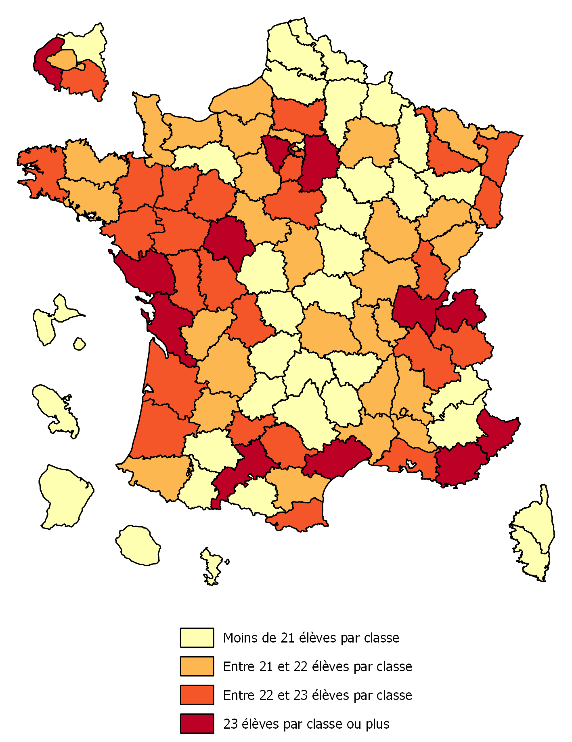
Figure 5 - Nombre d'élèves par classe selon le niveau et le département
b- Élémentaire | departement | dep_lib | esurc_elem
 | 001 | AIN | 23.234907691
 | 002 | AISNE | 20.550129338
 | 003 | ALLIER | 20.27611381
 | 004 | ALPES DE HTE PROVENCE | 20.046513941
 | 005 | HAUTES ALPES | 20.30176755
 | 006 | ALPES MARITIMES | 23.546363293
 | 007 | ARDECHE | 21.867965321
 | 008 | ARDENNES | 19.997867125
 | 009 | ARIEGE | 20.661976759
 | 010 | AUBE | 20.523423403
 | 011 | AUDE | 21.512871494
 | 012 | AVEYRON | 20.229581399
 | 013 | BOUCHES DU RHONE | 22.252920781
 | 014 | CALVADOS | 21.813602624
 | 015 | CANTAL | 17.294289936
 | 016 | CHARENTE | 21.667495557
 | 017 | CHARENTE MARITIME | 23.190254738
 | 018 | CHER | 21.475105723
 | 019 | CORREZE | 20.736041547
 | 021 | COTE D'OR | 21.328537421
 | 022 | COTES D'ARMOR | 21.897001612
 | 023 | CREUSE | 18.091571367
 | 024 | DORDOGNE | 21.307034394
 | 025 | DOUBS | 21.871301733
 | 026 | DROME | 21.727830976
 | 027 | EURE | 21.709650992
 | 028 | EURE ET LOIR | 21.479242456
 | 029 | FINISTERE | 22.076298485
 | 030 | GARD | 21.941047354
 | 031 | HAUTE GARONNE | 23.312902558
 | 032 | GERS | 20.522175132
 | 033 | GIRONDE | 22.917861739
 | 034 | HERAULT | 23.161430981
 | 035 | ILLE ET VILAINE | 22.611754201
 | 036 | INDRE | 20.974646503
 | 037 | INDRE ET LOIRE | 23.006423372
 | 038 | ISERE | 22.765829708
 | 039 | JURA | 22.052855582
 | 040 | LANDES | 22.692976702
 | 041 | LOIR ET CHER | 21.80136434
 | 042 | LOIRE | 21.732505922
 | 043 | HAUTE LOIRE | 20.966907724
Champ : France métropolitaine + DOM, écoles publiques. Hors ULIS. | 044 | LOIRE ATLANTIQUE | 22.967967965
Source : MENJ-DEPP, base Diapre 2019. | 045 | LOIRET | 22.263841802
Réf. : Note d'information, n°19.47 © DEPP | 046 | LOT | 20.262209451
 | 047 | LOT ET GARONNE | 21.80940551
 | 048 | LOZERE | 14.580234804
 | 049 | MAINE ET LOIRE | 22.586298151
 | 050 | MANCHE | 21.32529107
 | 051 | MARNE | 21.751552057
 | 052 | HAUTE MARNE | 19.593412341
 | 053 | MAYENNE | 22.511667026
 | 054 | MEURTHE ET MOSELLE | 22.447450092
 | 055 | MEUSE | 20.998103907
 | 056 | MORBIHAN | 21.888560502
 | 057 | MOSELLE | 21.341201462
 | 058 | NIEVRE | 20.69800807
 | 059 | NORD | 20.7336023
 | 060 | OISE | 22.119089064
 | 061 | ORNE | 19.840679441
 | 062 | PAS DE CALAIS | 20.433734764
 | 063 | PUY DE DOME | 21.842898563
 | 064 | PYRENEES ATLANTIQUES | 21.910372502
 | 065 | HAUTES PYRENEES | 20.569843465
 | 066 | PYRENEES ORIENTALES | 22.567294261
 | 067 | BAS RHIN | 22.076222001
 | 068 | HAUT RHIN | 22.342172186
 | 069 | RHONE | 21.311352929
 | 070 | HAUTE SAONE | 21.665430293
 | 071 | SAONE ET LOIRE | 21.480175334
 | 072 | SARTHE | 22.026870089
 | 073 | SAVOIE | 22.401552761
 | 074 | HAUTE SAVOIE | 23.364691843
 | 075 | PARIS | 21.170208702
 | 076 | SEINE MARITIME | 21.734790235
 | 077 | SEINE ET MARNE | 23.756510605
 | 078 | YVELINES | 23.052639392
 | 079 | DEUX-SEVRES | 22.790549791
 | 080 | SOMME | 20.401221497
 | 081 | TARN | 22.727843116
 | 082 | TARN ET GARONNE | 22.131084086
 | 083 | VAR | 23.155561619
 | 084 | VAUCLUSE | 21.896323405
 | 085 | VENDEE | 23.170707899
 | 086 | VIENNE | 22.13699514
 | 087 | HAUTE VIENNE | 22.193761893
 | 088 | VOSGES | 20.568041881
 | 089 | YONNE | 20.418368247
 | 090 | TERRITOIRE DE BELFORT | 21.617216379
 | 091 | ESSONNE | 22.82861833
 | 092 | HAUTS DE SEINE | 23.32919771
 | 093 | SEINE SAINT-DENIS | 19.514086897
 | 094 | VAL-DE-MARNE | 22.308390124
 | 095 | VAL D'OISE | 21.740536274
 | 971 | GUADELOUPE | 20.262605098
 | 972 | MARTINIQUE | 17.909583743
 | 973 | GUYANE | 16.921100297
 | 974 | REUNION | 19.597636884
 | 976 | MAYOTTE | 18.633780161
 | 02A | CORSE DU SUD | 19.441679927
 | 02B | HAUTE CORSE | 19.392058771

Figure 7a
nb_el | 2015 | 2019
5 | 0 | 0 | Figure 7 - Distribution de la taille des classes en éducation prioritaire
6 | 0.038476337053 | 0.075815011372 | a- CP
7 | 0 | 0.20217336366
8 | 0.038476337053 | 0.68233510235
9 | 0.076952674105 | 2.4429281442
10 | 0.051301782737 | 6.4695476371
11 | 0.064127228421 | 14.775503327
12 | 0.21803257663 | 23.890152472
13 | 0.243683468 | 23.056187347
14 | 0.4104142619 | 16.536096369
15 | 1.1158137745 | 7.7247072698
16 | 1.7186097217 | 2.266026451
17 | 3.5013466718 | 0.54755285991
18 | 5.8612286777 | 0.24429281442
19 | 8.0543798897 | 0.084238901525
20 | 11.607028344 | 0.075815011372
21 | 13.197383609 | 0.15163002274
22 | 14.184942927 | 0.075815011372
23 | 13.723226882 | 0.1600539129
24 | 11.363344876 | 0.20217336366
25 | 7.8235218674 | 0.12635835229
26 | 3.9887136078 | 0.084238901525
27 | 1.6416570476 | 0.042119450762
28 | 0.55149416442 | 0.03369556061
29 | 0.23085802232 | 0.025271670457
30 | 0.11542901116 | 0.0084238901525
31 | 0.064127228421 | 0
32 | 0.064127228421 | 0
33 | 0.025650891368 | 0.0084238901525
34 | 0.025650891368 | 0.0084238901525
35 | 0 | 0

 |  |  | Champ : Classes accueillant au moins un élève de CP, hors ULIS, dans les écoles de l'éducation prioritaire.
 |  |  | Source : MENJ-DEPP, bases Diapre 2015 et 2019.
 |  |  | Réf. : Note d'information, n°19.47 © DEPP

Figure 7b
nb_el | 2015 | 2019
5 | 0 | 0 | Figure 7 - Distribution de la taille des classes en éducation prioritaire
6 | 0.037453183521 | 0.068858667585 | b - CE1
7 | 0 | 0.16353933551
8 | 0.012484394507 | 0.40454467206
9 | 0.074906367041 | 1.6698226889
10 | 0.062421972534 | 5.3107247375
11 | 0.024968789014 | 12.824926838
12 | 0.13732833958 | 22.344637631
13 | 0.23720349563 | 23.300051644
14 | 0.28714107366 | 17.257703563
15 | 0.64918851436 | 9.0979514546
16 | 1.0986267166 | 3.0556033741
17 | 2.1098626717 | 1.0328800138
18 | 3.9450686642 | 0.4475813393
19 | 5.4806491885 | 0.41315200551
20 | 9.6004993758 | 0.48201067309
21 | 11.235955056 | 0.34429333792
22 | 14.244694132 | 0.48201067309
23 | 14.269662921 | 0.41315200551
24 | 14.269662921 | 0.37872267172
25 | 10.611735331 | 0.2151833362
26 | 5.6803995006 | 0.13771733517
27 | 3.0711610487 | 0.12050266827
28 | 1.3982521848 | 0.025822000344
29 | 0.68664169788 | 0.0086073334481
30 | 0.52434456929 | 0
31 | 0.099875156055 | 0
32 | 0.11235955056 | 0
33 | 0.024968789014 | 0
34 | 0.012484394507 | 0
35 | 0 | 0

 |  |  | Champ : classes accueillant au moins un élève de CE1, hors ULIS, dans les écoles de l'éducation prioritaire.
 |  |  | Source : MENJ-DEPP, bases Diapre 2015 et 2019.
 |  |  | Réf. : Note d'information, n°19.47 © DEPP

Figure 9
type | 2015 | 2016 | 2017 | 2018 | 2019
Éducation prioritaire | 23.339875077 | 23.126135314 | 22.943266134 | 22.782387306 | 22.449006299
Public rural hors EP | 23.150948733 | 23.005390913 | 22.768176848 | 22.688545744 | 22.433314398
Public urbain hors EP | 25.488847927 | 25.27052907 | 25.088175131 | 25.051474718 | 24.856294448
Privé sous contrat | 25.774278442 | 25.890268162 | 25.871323368 | 25.746107003 | 25.459625191

 | Figure 9 - Évolution du nombre d'élèves par classe pour les classes de niveau préélémentaire

 | Champ : France métropolitaine + DOM, écoles publiques et privées sous contrat, classes de niveau préélémentaire. Hors ULIS.
 | Source : MENJ-DEPP, bases Diapre 2015 à 2019.
 | Réf. : Note d'information, n°19.47 © DEPP

Figure 10
type | 2015 | 2016 | 2017 | 2018 | 2019
Éducation prioritaire | 22.7308270 | 22.5648075 | 21.0895323 | 18.4209608 | 16.9066256 | -5.8242014
Public rural hors EP | 22.1247660 | 22.1053870 | 22.0025148 | 21.9881179 | 21.7728387 | -0.3519273
Public urbain hors EP | 24.2515590 | 24.2620715 | 24.1218358 | 24.0923973 | 23.9525748 | -0.2989842
Privé sous contrat | 24.9330498 | 25.0913274 | 25.1110067 | 25.1135029 | 24.9177602 | -0.0152896

 | Figure 10 - Évolution du nombre d'élèves par classe pour les classes de niveau élémentaire

 | Champ : France métropolitaine + DOM, écoles publiques et privées sous contrat, classes de niveau élémentaire. Hors ULIS.
 | Source : MENJ-DEPP, bases Diapre 2015 à 2019.
 | Réf. : Note d'information, n°19.47 © DEPP

Figure 13
 |  | CE1 2019 | CE1 2015 | CP 2019 | CP 2015 | Grande section 2019 | Grande section 2015
 | Moins de 20 élèves | 39.3 | 12.1 | 44.3 | 17.1 | 11.1 | 7.7
 | De 21 à 24 élèves | 36.3 | 50.9 | 39.4 | 56.6 | 42.6 | 36.5
 | 25 élèves ou plus | 24.4 | 37.0 | 16.4 | 26.3 | 46.3 | 55.8

Figure 13 - Répartition des classes de grande section, CP et CE1 des écoles publiques selon la taille à la rentrée 2019, en %

Note : pour les classes multiniveaux, la répartition entre les différents niveaux se fait au prorata du nombre d'élèves de chaque niveau.
Champ : France métropolitaine + DOM, écoles publiques. Hors ULIS.
Source : MENJ-DEPP / Diapre 2015 et 2019.
Réf. : Note d'information, n°19.47 © DEPP

Figure 14
 |  | CE1 2019 | CE1 2015 | CP 2019 | CP 2015 | Grande section 2019 | Grande section 2015
 | Moins de 20 élèves | 48.8 | 7.4 | 50.0 | 14.2 | 10.9 | 5.7
 | De 21 à 24 élèves | 25.9 | 46.4 | 33.5 | 56.3 | 40.4 | 33.8
 | 25 élèves ou plus | 25.4 | 46.2 | 16.5 | 29.5 | 48.7 | 60.5

Figure 14 - Répartition des classes de grande section, CP et CE1 des écoles publiques selon la taille à la rentrée 2019, en %

Note : ne sont conservées ici que les classes à niveau unique.
Champ : France métropolitaine + DOM, écoles publiques. Hors ULIS.
Source : MENJ-DEPP / Diapre 2015 et 2019.
Réf. : Note d'information, n°19.47 © DEPP

